!Logic
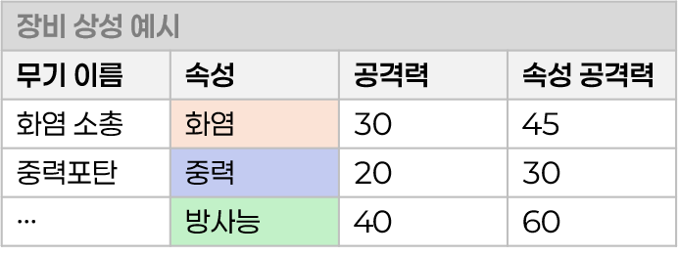
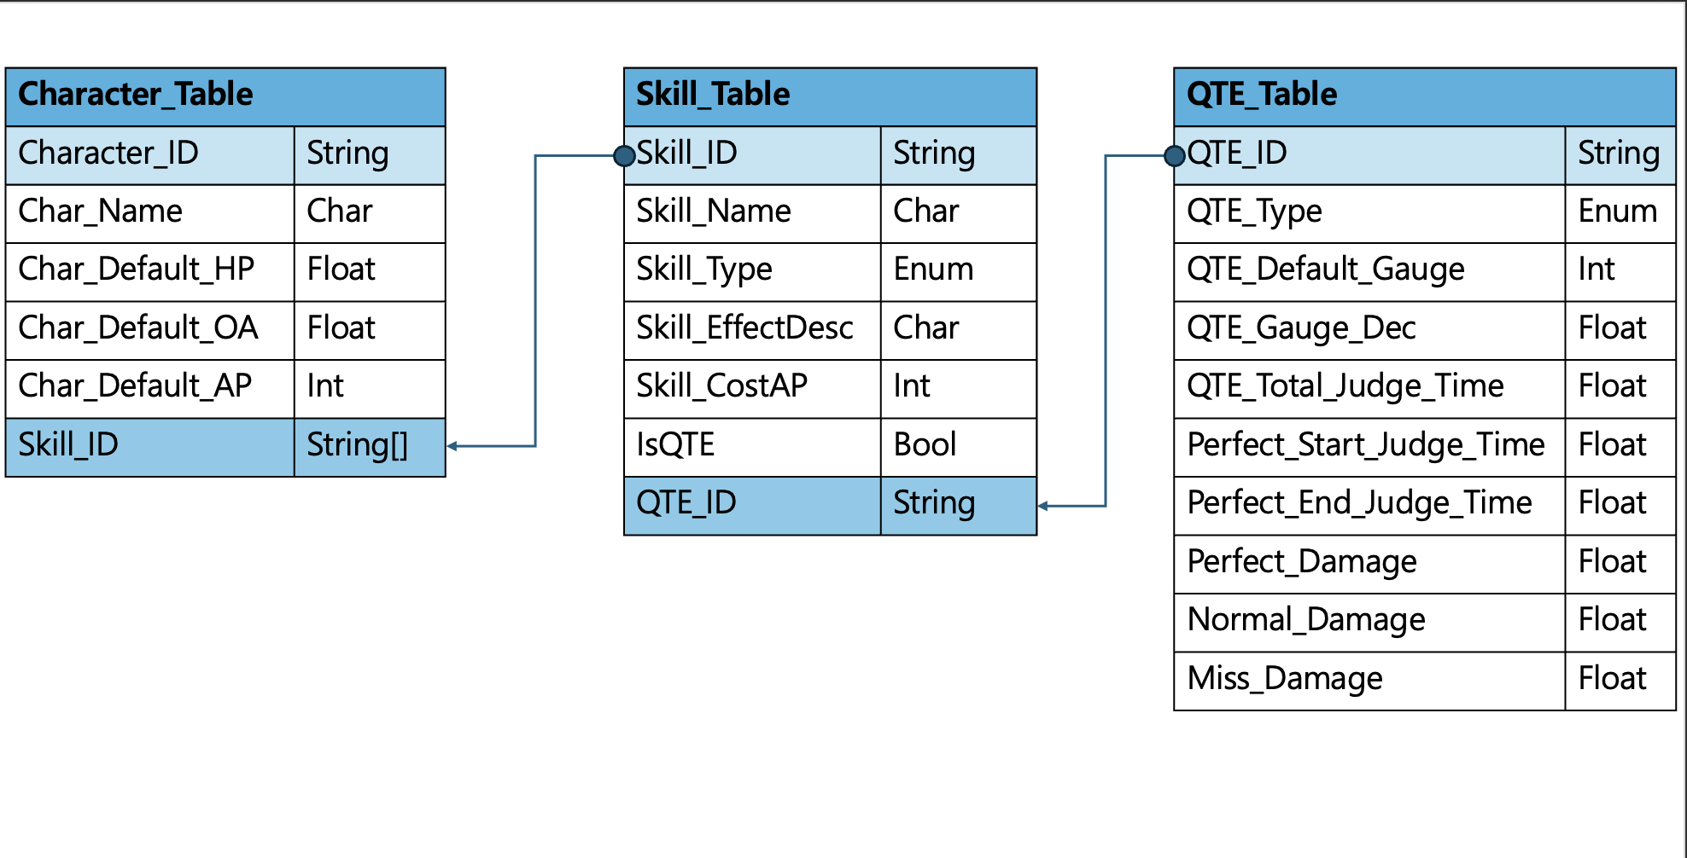
칼럼명 | 역할 | 자료형 | 테이블 관계 | 설명 | Type [Enum테이블]
Character_ID | 캐릭터 ID | String |  | 캐릭터를 고유하게 식별하는 기본키 | Enum | 속성 | 속성 이름 | 설명
Char_Name | 캐릭터 이름 | Char |  | 플레이어와 시스템이 캐릭터를 식별하는 대표 이름. | 1 | Fire | 화염 | 강한 공격력과 지속 피해(화상)를 부여하는 속성. 적의 방어력을 무시하거나 장판형 스킬과 자주 결합됩니다.
Char_Default_HP | 기본 체력 | Float |  | 캐릭터의 생명력. 0이 되면 행동 불가 상태가 됨. [행동 불가 상태 = 캐릭터가 전투 불능인 상태] 아이템 혹은 스킬에 의해 부활해야, 전투가 가능해진다. 부활 시점에 ‘턴제 타임라인 시스템’ ⇒ ‘[턴 우선순위 판단] 프로세스’부터 차례대로 프로세스가 재실행된다. | 2 | Gravity | 중력 | 적의 이동 속도나 행동력을 제한하는 제어형 속성. 억제, 구속, 스피드 감소 등과 연계되는 효과를 가짐.
Char_Default_Attack | 기본 공격력 | Float |  | 캐릭터의 공격력.일반 공격의 대미지를 결정. | 3 | Radiation | 방사능 | 회복 방해, 중독성 도트 피해, 스태미나/체력 회복량 감소 등 장기전에 특화된 교란 속성입니다.
Char_Default_AP | 기본 AP 보유량 | Int |  | 스킬 사용에 필요한 자원, 전투 중 회복 또는 소비됨. | 4 | Holy | 신성 | 회복, 정화, 보호막 등 아군 지원에 강하며, 어둠/언데드 계열 적에게 추가 피해를 입힙니다.
Char_Default_Speed | 기본 스피드값 | Float |  | 캐릭터의 턴 결정에 기준이 되는 스테이터스. 버프,디버프에 의해 변경될 수 있음. | 5 | Void | 암흑 | 적의 방어력을 무시하거나, 확률적 상태이상(혼란, 침묵 등)을 유발하는 공격 중심의 속성입니다. SF나 초월적 존재의 힘을 상징합니다.
화염
중력
방사능
신성
암흑
상성
🔥
🌀
☢️
☀️
🌑
상성이 유리한 속성에게
주는 피해량이 1.5배 증가하고, 받는 피해량이 0.25배 감소한다.
신성과 암흑 속성은 서로에게 주는 피해량만 증가한다.
Skill1_ID | 스킬1_ID | String | Character_Skill_Table의 Key | 해당 캐릭터가 전투에서 사용하는 첫 번째 스킬 ID. Skill 테이블과 연동되어 스킬 상세정보를 불러옴.
Skill2_ID | 스킬2_ID | String | Character_Skill_Table의 Key | 해당 캐릭터가 전투에서 사용하는 두 번째 스킬 ID. Skill 테이블과 연동되어 스킬 상세정보를 불러옴.
Skill3_ID | 스킬3_ID | String | Character_Skill_Table의 Key | 해당 캐릭터가 전투에서 사용하는 세번째 스킬 ID. Skill 테이블과 연동되어 스킬 상세정보를 불러옴.
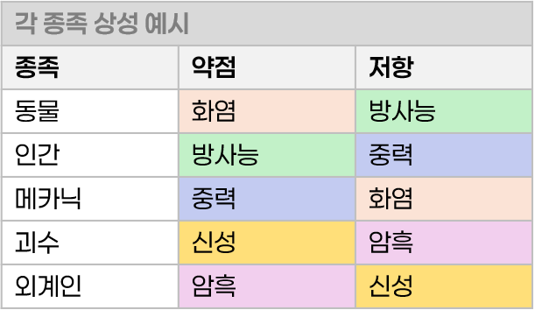
Weak_Type | 약점 속성 | Enum:ELEMENT_TYPE |  | 해당 캐릭터의 약점이 되는 속성을 식별하는 역할.
Resist_Type | 저항 속성 | Enum:ELEMENT_TYPE |  | 해당 캐릭터가 피해를 받을 때, 저항되는 속성을 식별하는 역할.

ERD

